REPORTE
CORTE, MANUFACTURA Y TRATAMIENTOS TÉRMICOS SEMANALES
 | Total
ALBERTO VALENZUELA | 176
LUIS SALAZAR | 75
LUIS SOLANO | 264
SERVANDO FLORES | 36
ADRIAN SOLANO | 18
JONATAN GONZALEZ | 122
LUIS MARTINEZ | 59
OMAR RANGEL | 62
ALEJANDRO CASTELLANOS | 5
SEMANA: | (Todas)
OPERACIÓN | (Varios elementos)

OPERADORES | TRABAJOS
ALBERTO VALENZUELA | 176
LUIS SALAZAR | 75
LUIS SOLANO | 264
SERVANDO FLORES | 36
ADRIAN SOLANO | 18
JONATAN GONZALEZ | 122
LUIS MARTINEZ | 59
OMAR RANGEL | 62
ALEJANDRO CASTELLANOS | 5
Total general | 817

RETRABAJOS SEMANALES
 | Total
ALBERTO VALENZUELA REDISEÑO - DISEÑO | 1
ALBERTO VALENZUELA ERROR EN CONCEPTO - DISEÑO | 2
ANOAR LUGO ERROR MATERIAL - DISEÑO | 10
JONATAN GONZALEZ ERROR DE PROGRAMACIÓN - MANUFACTURA | 1
JONATAN GONZALEZ REDISEÑO - DISEÑO | 2
LUIS SALAZAR REDISEÑO - DISEÑO | 2
LUIS SOLANO ERROR EN CONCEPTO - DISEÑO | 1
OMAR RANGEL ERROR DE SETUP - MANUFACTURA | 4
OMAR RANGEL REDISEÑO - DISEÑO | 1
OMAR RANGEL ERROR EN CONCEPTO - DISEÑO | 3
SERVANDO FLORES ERROR DE SETUP - MANUFACTURA | 2
SERVANDO FLORES REDISEÑO - DISEÑO | 1
SERVANDO FLORES ERROR EN CONCEPTO - DISEÑO | 2
SIN ESPECIFICAR REDISEÑO - DISEÑO | 4
SIN ESPECIFICAR ERROR EN CONCEPTO - DISEÑO | 2
SEMANA | (Todas)
RETRABAJO | SI
OPERACIÓN | (Varios elementos)

OPERADOR/CAUSA | TRABAJOS
ALBERTO VALENZUELA | 3
REDISEÑO - DISEÑO | 1
ERROR EN CONCEPTO - DISEÑO | 2
ANOAR LUGO | 10
ERROR MATERIAL - DISEÑO | 10
JONATAN GONZALEZ | 3
ERROR DE PROGRAMACIÓN - MANUFACTURA | 1
REDISEÑO - DISEÑO | 2
LUIS SALAZAR | 2
REDISEÑO - DISEÑO | 2
LUIS SOLANO | 1
ERROR EN CONCEPTO - DISEÑO | 1
OMAR RANGEL | 8
ERROR DE SETUP - MANUFACTURA | 4
REDISEÑO - DISEÑO | 1
ERROR EN CONCEPTO - DISEÑO | 3
SERVANDO FLORES | 5
ERROR DE SETUP - MANUFACTURA | 2
REDISEÑO - DISEÑO | 1
ERROR EN CONCEPTO - DISEÑO | 2
SIN ESPECIFICAR | 6
REDISEÑO - DISEÑO | 4
ERROR EN CONCEPTO - DISEÑO | 2
Total general | 38

TRABAJOS DE APOYO
 | Total
ADRIAN SOLANO | 14
ALBERTO VALENZUELA | 176
JONATAN GONZALEZ | 122
LUIS MARTINEZ | 59
LUIS SALAZAR | 75
LUIS SOLANO | 252
OMAR RANGEL | 62
SERVANDO FLORES | 36
SEMANA | (Todas)
OPERACIÓN | MANUFACTURA
APOYO | (Todas)

Etiquetas de fila | Suma de CANTIDAD
ADRIAN SOLANO | 14
ALBERTO VALENZUELA | 176
JONATAN GONZALEZ | 122
LUIS MARTINEZ | 59
LUIS SALAZAR | 75
LUIS SOLANO | 252
OMAR RANGEL | 62
SERVANDO FLORES | 36
Total general | 796

UI
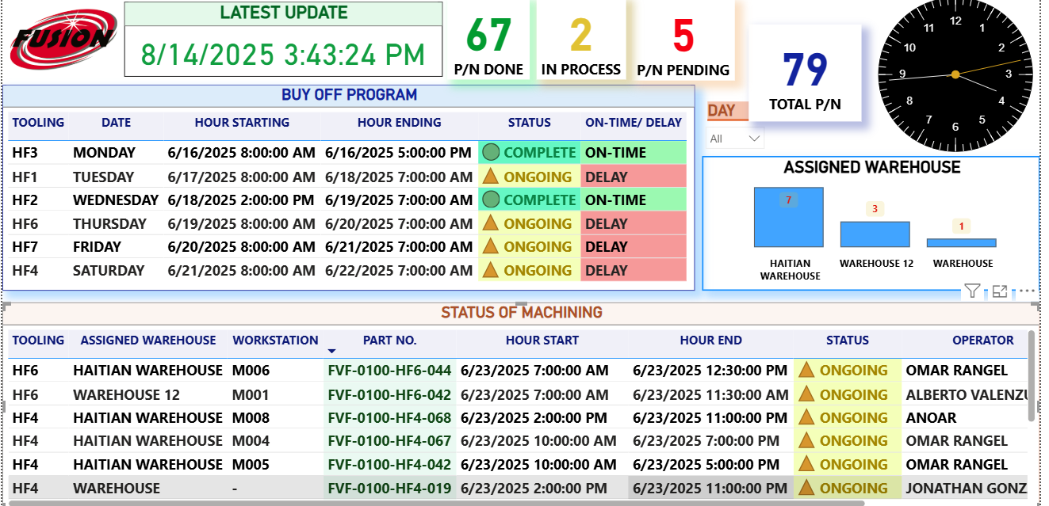
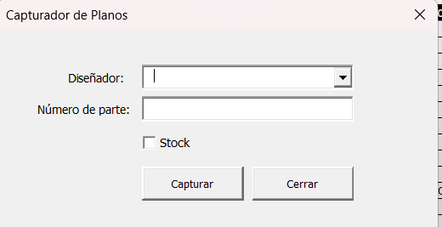
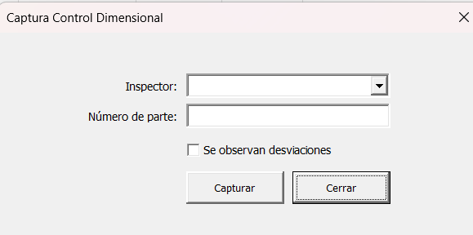

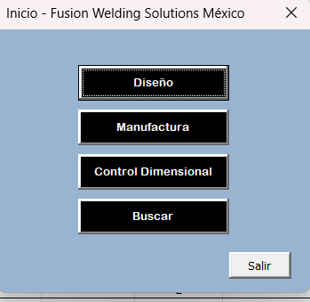

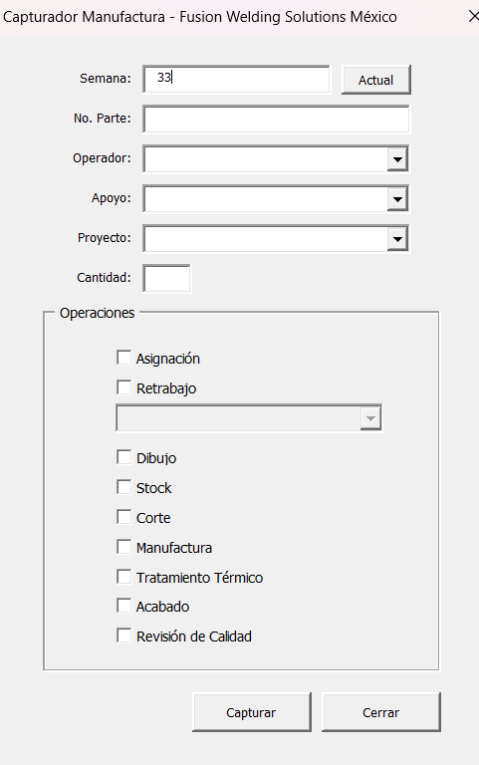
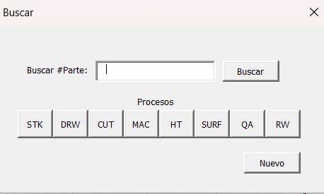

Procesos | Operaciones | Modo
STK | Stock | Supervisor | puede asignar
DRW | Dibujo | Operador | Puede solo dar palomita a lo que termino
CUT | Corte
MAC | Manufactura
HT | Tratamiento Termico
SURF | Acabado
QA | Revision de calidad
RW | Retrabajo

flujo
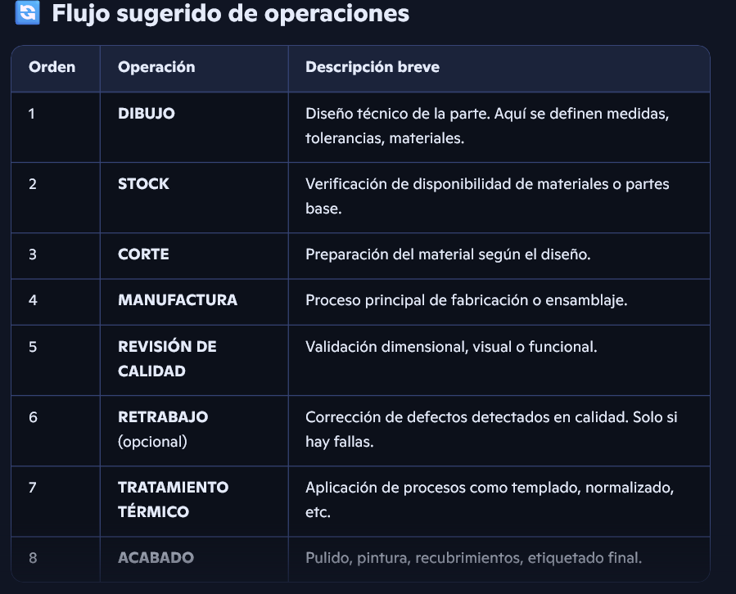

1 | DIBUJO
2 | STOCK
3 | CORTE
4 | MANUFACTURA
5 | REEVISION DE CALIDAD
6 | RETRABAJO (OPCIONAL Y SOLO APLICA SI SE ENCUENTRAN DEFECTOS)
7 | TRATAMIENTO TERMICO
8 | ACABADO

 | 1 DIBUJO, 2 STOCK, 3 CORTE, 4 MANUFACTURA, 5 REEVISION DE CALIDAD, 6 RETRABAJO, 7 TRATAMIENTO TERMICO, 8 ACABADO

